atualizar-readme
Atualizar o README.MD

 | 1 - | Para editar o README clique no lápis.

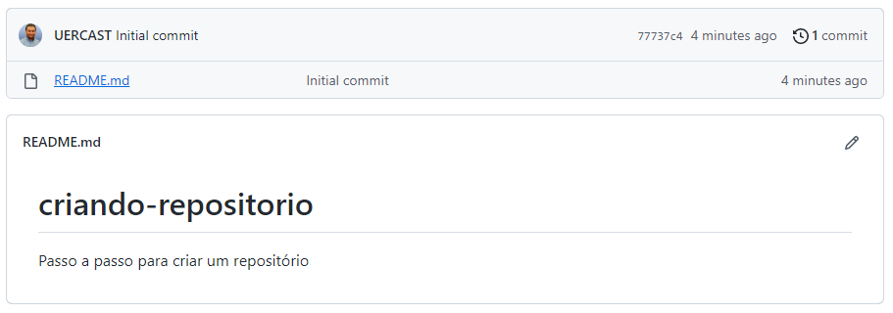

 | 2 - | Em "Edit file" podemos digitar as informações o README.MD

 | 3 - | Em "Preview" visualizamos como ficará a página após a edição.

 | 4 - | Clique no botão "Commit" para comitar a atualização.

clonar-repositorio
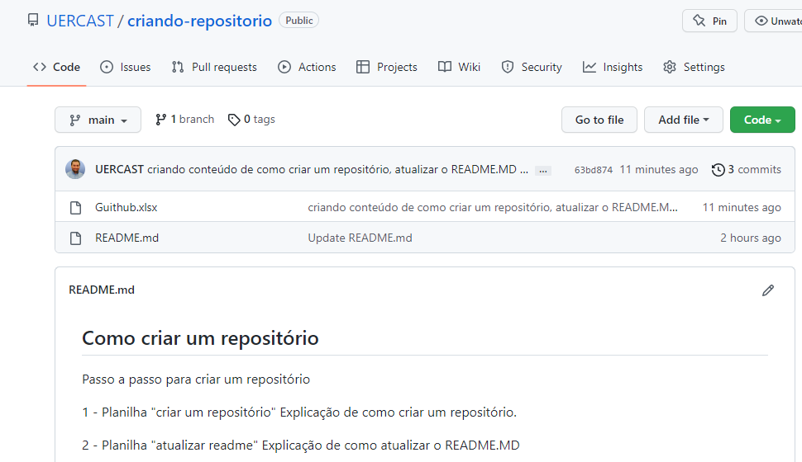
Clonar Repositório

 | 1 - | clique em "Code"

 | 2 - | selecione HTTPS
 |  | clique no ícone após a URL

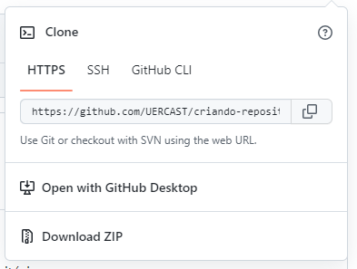

 | 3 - | vá a posta onde clonaremos o repositório a ser editado

 | 4 - | com o botão direito do mouse, selecione a opção "Guit Bash Here"

 | 5 - | digite o comando "git clone " e cole posteriormente o link clonado do github

 |  | enter

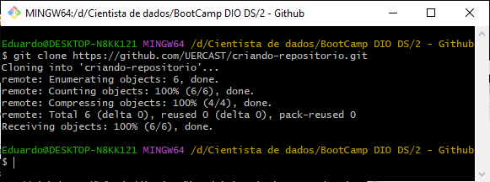

 | 6 - | use o comando CD para entrar na branch criada

 | 7 - | Git status para verificar que a pasta esta ok

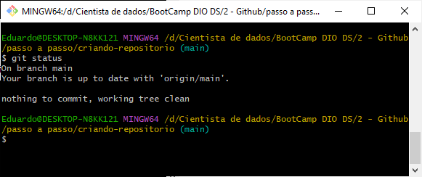

 | 8 - | faça a carga do arquivo na pasta clonada

 | 9 - | um novo git status mostrá que o repositório local não esta mais atualizado em relação ao repositório local

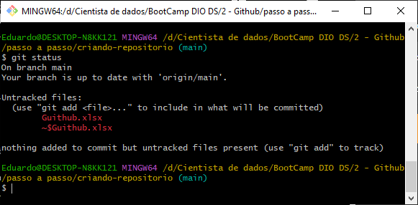

 | 10 - | git add . ou git add -A informa ao sistema a inteção de atualizar o repositório
 |  | obsevasão: os arquivos envolvidos na carga não devem estar abertos

 | 11 - | um novo git status mostrará que o andamento da carga esta ok

 | 12 - | git commit -m "comente de forma objetiva a atualização do repositório"

 | 13 - | git status

 | 14 - | git push origin main fará a carga no repositório

 | 15 - | F5 mostrará o repositório atualizado

